Лист1
Артикул |  | Наименование артикула |  | Акционная оптовая цена, евро
4108972 |  | Kludi Ameo 5 в 1 термостатическая встройка |  | 419.00
СОСТАВ НАБОРА
№№ | Фото | Артикул | Наименование артикула
1 |  | 418300575 | KLUDI AMEO Встраиваемый смеситель для ванны и душа с термостатом
2 |  | 88011 | FLEXX.BOXX универсальный внутренний блок DN 20
3 |  | 6651405-00 | Кронштейн для душа 400 мм
4 |  | 6653105-00 | KLUDI A-QA верхний душ 250 x 250 мм
5 |  | 6787005-00 | KLUDI FRESHLINE душевой гарнитур для ванны 1S

Артикул |  | Наименование артикула |  | Акционная оптовая цена, евро
386000576 |  | Kludi Bozz комплект 3 в 1 |  | 206.00
СОСТАВ НАБОРА
№№ | Фото | Артикул | Наименование артикула
1 | 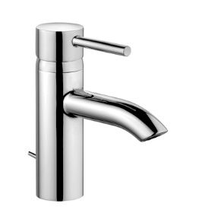 | 382910576 | Kludi Bozz Смеситель для раковины
2 | 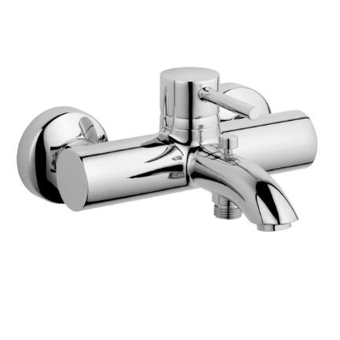 | 386910576 | KLUDI BOZZ однорычажный смеситель для ванны и душа DN 15
3 |  | 6816005-00 | KLUDI LOGO душевой гарнитур 1S L=600 мм

